Лист2
 | L, м | 90
 | B, м | 15.4
 | D, м | 7.5
 | d, м | 4.95
 | Cb | 0.7 |  |  | СУХОГРУЗ |  | ТАНКЕР

Высота дв.дна по Правилам |  |  |  | hд_РС, м | 0.90 |  | 0.90
Высота дв.дна по MARPOL (танкеры) |  |  |  | hд_MARPOL, м |  |  | 1.03
ПРИНЯТАЯ высота дв.дна |  |  |  | hдд, м | 1.10 |  | 1.10
Коэффициент полноты МШ |  |  |  | См | 0.991 |  | 0.996
Радиус скулы |  |  |  | R, м | 1.26 |  | 0.84
Погибь палубы |  |  |  | f, м | 0.308 |  | 0.308
Водоизмещение массовое |  |  |  | Δ, т | 4923 |  | 4923
Коэффициент |  |  |  | η |  |  | 0.31042401977
Дедвейт |  |  |  | DW, т |  |  | 3394.473793
Ширина двойного борта |  |  |  | hДБ, м |  |  | 1

Давления на наружную обшивку
Волновой коэффициент |  |  | сW | 7.704

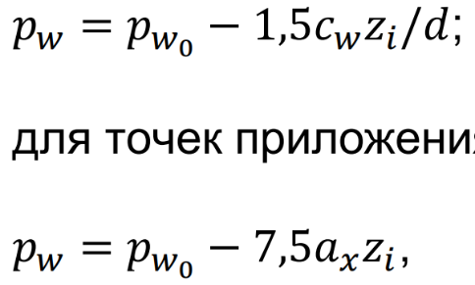
 |  |  | zi, м | Расположение | pst, kPa | pw, kPa | pst+pw, kPa
1 | Листы K, А-D |  | 4.95 | ниже ВЛ | 49.5 | 11.6 | 61.1
2 | Лист E |  | 3.69 | ниже ВЛ | 36.9 | 14.5 | 51.4
3 | Лист F |  | 1.69 | ниже ВЛ | 16.9 | 19.2 | 36.1
4 | Лист G |  | 0.31 | выше ВЛ | 0 | 22.5 | 22.5
5 | Лист H |  | 1.3 | выше ВЛ | 0 | 20.5 | 20.5
6 | Уровень верхней палубы |  | 2.55 | выше ВЛ | 0 | 18.0 | 18.0
7 | Шпангоут в трюме |  | 2.1 | ниже ВЛ | 21 | 18.2 | 39.2
8 | Шпангоут в твиндеке |  | 1.12 | выше ВЛ | 0 | 20.9 | 20.9
9 | Шпангоут в нижнем пролете (танкер) |  | 2.358 | ниже ВЛ | 23.58 | 17.6 | 41.2
10 | Шпангоут в верхнем пролете (танкер) |  | 0.837 | выше ВЛ | 0 | 21.4 | 21.4

Коэффициент, зависящий от положения
сечения по длине судна |  |  | ax | 0.267 | только для сечений вблизи мидель-шпангоута!
Произведение коэффициентов |  |  | avax | 0.6 | только для сечений вблизи мидель-шпангоута!
Волновое давление на уровне ЛГВЛ |  |  | pw0, kPa | 23.1

Давление со стороны перевозимого груза

Ускорение в вертикальной плоскости |  |  | az, м/с2 | 1.97
Амлитуда бортовой качки (угол крена) |  |  | θ, рад | 0.414
Амплитуда килевой качки (угол дифферента) |  |  | ψ, рад | 0.121

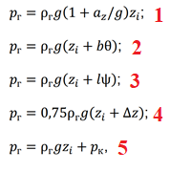
Ширина цистерны двойного дна |  |  | b, м | 7.69
Длина цистерны двойного дна |  |  | l, м | 21
Высота воздушной трубы над крышей |  |  | Δz, м | 7.16
Давление, на которое настроен
предохранительный клапан |  |  | pк, кПа | 25
Плотность балластной воды |  |  | ρг, т/м3 | 1.025

Давления от балласта в балластной цистерне:
 |  |  | zi, м | p1, кПа | p2, кПа | p3, кПа | p4, кПа | p5, кПа | pmax, кПа
- на уровне настила второго дна |  |  | 0 | 0.0 | 32.0 | 25.6 | 54.0 | 25.0 | 54.0
- на уровне середины высоты второго дна |  |  | 0.55 | 6.6 | 37.5 | 31.1 | 58.1 | 30.5 | 58.1
- на уровне днища |  |  | 1.10 | 13.3 | 43.1 | 36.6 | 62.3 | 36.1 | 62.3

ЕСЛИ ТАНКЕР

Ширина балластной цистерны |  |  | b, м | 7.7
Длина цистерны |  |  | l, м | 9.1
Высота воздушной трубы расчётная |  |  | Δz, м | 2.5

Давления от балласта/жидкого груза: |  |  | zi, м | p1, кПа | p2, кПа | p3, кПа | p4, кПа | p5, кПа | pmax, кПа
- на уровне верхней палубы |  |  | 0 | 0.0 | 32.0 | 11.1 | 18.9 | 25.0 | 32.0
- лист внутреннего борта верхний (ISA) |  |  | 1.34 | 16.2 | 45.5 | 24.6 | 29.0 | 38.5 | 45.5
- лист внутреннего борта ISB |  |  | 2.34 | 28.3 | 55.6 | 34.6 | 36.5 | 48.5 | 55.6
- лист внутреннего борта ISС |  |  | 4.34 | 52.4 | 75.7 | 54.7 | 51.6 | 68.6 | 75.7
- лист внутреннего борта ISD |  |  | 5.67 | 68.5 | 89.1 | 68.1 | 61.6 | 82.0 | 89.1
- на уровне настила второго дна |  |  | 6.44 | 77.8 | 96.8 | 75.8 | 67.4 | 89.8 | 96.8
- на уровне середины высоты двойного дна |  |  | 6.99 | 84.4 | 102.3 | 81.4 | 71.6 | 95.3 | 102.3
- на уровне днища судна |  |  | 7.54 | 91.1 | 107.9 | 86.9 | 75.7 | 100.8 | 107.9
- середина верхнего пролета шпангоута борта |  |  | 1.68 | 20.3 | 48.9 | 28.0 | 31.5 | 41.9 | 48.9
- середина нижнего пролета шпангоута борта |  |  | 4.9 | 59.2 | 81.3 | 60.3 | 55.8 | 74.3 | 81.3

Давление от штучно-тарного груза сухогруза (ТОЛЬКО СУХОГРУЗ)
Плотность сухого груза |  |  | ρг, т/м3 | 0.6
Высота трюма |  |  | hтр, м | 3.5
Высота твиндека |  |  | hтв, м | 3

Давление на нижнюю палубу |  |  | pНП, кПа | 21.2
Давление на настил второго дна |  |  | p2Д, кПа | 24.7

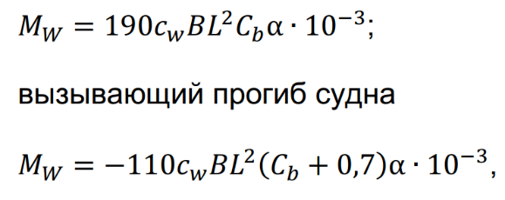
РАСЧЁТНЫЙ ИЗГИБАЮЩИЙ МОМЕНТ КОРПУСА СУДНА
Коэффициент расчётного момента на тихой воде |  |  | ksw | 60 | ! 60 для сухогруза и 80 для танкера
Изгибающий момент на тихой воде |  |  | M+sw, кНм | 72435 | перегиб судна!
 |  |  | M-sw, кНм | -54327 | прогиб судна!
Волновой изгибающий момент корпуса
 |  | -вызывающий перегиб | M+w, кНм | 127813
 |  | -вызывающий прогиб | M-w, кНм | -147994
Расчётные изгибающие моменты корпуса |  |  |  |  |  |  |  |  |  |  |  |  |  |  |  |  |  |  | 235
 |  | -вызывающий перегиб | M+T, кНм | 200248 |  |  |  |  |  |  |  |  |  |  |  |  |  |  | 315
 |  | -вызывающий прогиб | M-T, кНм | -202320 |  |  |  |  |  |  |  |  |  |  |  |  |  |  | 355
 |  |  |  |  |  |  |  |  |  |  |  |  |  |  |  |  |  |  | 390
ВЫБОР СТАЛИ ДЛЯ КОРПУСНЫХ КОНСТРУКЦИЙ
Принимаем для всех конструкций корпуса судна сталь нормальной прочности
Предел текучести стали |  |  | ReH, МПа | 235
Коэффициент использования механических
свойств стали |  |  | η | 1
Нормативный предел текучести по нормальным
напряжениям |  |  | σn, МПа | 235

ОПРЕДЕЛЕНИЕ ТОЛЩИНЫ НАРУЖНОЙ ОБШИВКИ
 |  | ВАРИАНТ С ПРОДОЛЬНОЙ СИСТЕМОЙ НАБОРА!!!!!!!!
 | Наименование листа |  | a, м | b, м | k | p, кПа | ReH, МПа | η | σn, МПа | kσ | u, мм/год | Δs, мм | s', мм | s'+Δs, мм | smin, мм | sreq, мм | s_as-built, мм
1 | Горизонтальный киль К |  | 0.7 | 2.1 | 1 | 61.1 | 235 | 1 | 235 | 0.6 | 0.2 | 2.6 | 7.3 | 9.9 | 9.1 | 10 | 12
2 | Листы А-D |  | 0.7 | 2.1 | 1 | 61.1 | 235 | 1 | 235 | 0.6 | 0.2 | 2.6 | 7.3 | 9.9 | 9.1 | 10 | 10
3 | Лист E |  | 0.7 | 3.5 | 1 | 51.4 | 235 | 1 | 235 | 0.6 | 0.17 | 2.21 | 6.7 | 8.9 | 9.1 | 9.5 | 10
4 | Лист F |  | 0.7 | 3.5 | 1 | 36.1 | 235 | 1 | 235 | 0.6 | 0.17 | 2.21 | 5.6 | 7.8 | 9.1 | 9.5 | 10
5 | Лист G |  | 0.7 | 2.9 | 1 | 22.5 | 235 | 1 | 235 | 0.6 | 0.1 | 1.3 | 4.4 | 5.7 | 9.1 | 9.5 | 10
6 | Лист H |  | 0.7 | 2.9 | 1 | 20.5 | 235 | 1 | 235 | 0.6 | 0.1 | 1.3 | 4.2 | 5.5 | 9.1 | 9.5 | 10

 |  | ВАРИАНТ С ПОПЕРЕЧНОЙ СИСТЕМОЙ НАБОРА!!!!!!!!
 | Наименование листа |  | a, м | b, м | k | p, кПа | ReH, МПа | η | σn, МПа | kσ | u, мм/год | Δs, мм | s', мм | s'+Δs, мм | smin, мм | sreq, мм | s_as-built, мм
1 | Горизонтальный киль К |  | 0.7 | 4.2 | 1 | 61.1 | 235 | 1 | 235 | 0.33 | 0.2 | 2.6 | 9.8 | 12.4 | 9.1 | 12.5 | 14.5
2 | Листы А-D |  | 0.7 | 4.2 | 1 | 61.1 | 235 | 1 | 235 | 0.33 | 0.2 | 2.6 | 9.8 | 12.4 | 9.1 | 12.5 | 12.5
3 | Лист E |  | 0.7 | 3.5 | 1 | 51.4 | 235 | 1 | 235 | 0.44 | 0.17 | 2.21 | 7.8 | 10.0 | 9.1 | 10 | 10
4 | Лист F |  | 0.7 | 3.5 | 1 | 36.1 | 235 | 1 | 235 | 0.6 | 0.17 | 2.21 | 5.6 | 7.8 | 9.1 | 9.5 | 10
5 | Лист G |  | 0.7 | 2.9 | 1 | 22.5 | 235 | 1 | 235 | 0.48 | 0.1 | 1.3 | 4.9 | 6.2 | 9.1 | 9.5 | 10
6 | Лист H |  | 0.7 | 2.9 | 1 | 20.5 | 235 | 1 | 235 | 0.4 | 0.1 | 1.3 | 5.2 | 6.5 | 9.1 | 9.5 | 10

 |  | ВАРИАНТ ТАНКЕР!!!
 | Наименование листа |  | a, м | b, м | k | p, кПа | ReH, МПа | η | σn, МПа | kσ | u, мм/год | Δs, мм | s', мм | s'+Δs, мм | smin, мм | sreq, мм | s_as-built, мм
1 | Горизонтальный киль К |  | 0.75 | 2.1 | 1 | 61.1 | 235 | 1 | 235 | 0.6 | 0.2 | 2.6 | 7.8 | 10.4 | 9.1 | 10.5 | 12.5
2 | Листы А-D |  | 0.75 | 2.1 | 1 | 61.1 | 235 | 1 | 235 | 0.6 | 0.2 | 2.6 | 7.8 | 10.4 | 9.1 | 10.5 | 11
3 | Лист E |  | 0.7 | 3.07 | 1 | 51.4 | 235 | 1 | 235 | 0.6 | 0.18 | 2.34 | 6.7 | 9.0 | 9.1 | 9.5 | 10
4 | Лист F |  | 0.7 | 3.07 | 1 | 36.1 | 235 | 1 | 235 | 0.6 | 0.21 | 2.73 | 5.6 | 8.3 | 9.1 | 9.5 | 10
5 | Лист G |  | 0.7 | 3.3 | 1 | 22.5 | 235 | 1 | 235 | 0.6 | 0.21 | 2.73 | 4.4 | 7.1 | 9.1 | 9.5 | 10
6 | Лист H |  | 0.7 | 3.3 | 1 | 20.5 | 235 | 1 | 235 | 0.6 | 0.21 | 2.73 | 4.2 | 6.9 | 9.1 | 9.5 | 10

ОПРЕДЕЛЕНИЕ ТОЛЩИН ЛИСТОВ НАСТИЛОВ И ОБШИВОК (КРОМЕ НАРУЖНОЙ)

 | СУХОГРУЗ - ПОПЕРЕЧНАЯ СИСТЕМА НАБОРА

 | Наименование листа |  | a, м | b, м | k | p, кПа | ReH, МПа | η | σn, МПа | kσ | u, мм/год | Δs, мм | s', мм | s'+Δs, мм | smin, мм | sreq, мм | s_as-built, мм
 | Листы настила второго дна |  | 0.7 | 4.2 | 1 | 54.0 | 235 | 1 | 235 | 0.66 | 0.15 | 1.95 | 6.5 | 8.5 | 8.15 | 8.5 | 9
 | Крайний междудонный лист |  | 0.7 | 3.5 | 1 | 54.0 | 235 | 1 | 235 | 0.66 | 0.2 | 2.6 | 6.5 | 9.1 | 8.15 | 9 | 9
 | Настил верхней палубы |  | 0.7 | 4.2 | 1 | 12.6 | 235 | 1 | 235 | 0.3 | 0.1 | 1.3 | 4.7 | 6.0 | 8.5 | 8.5 | 9
 | Настил нижней палубы |  | 0.7 | 4.2 | 1 | 21.2 | 235 | 1 | 235 | 0.9 | 0.11 | 1.43 | 3.5 | 4.9 | 7.6 | 8 | 8

 | СУХОГРУЗ - ПРОДОЛЬНАЯ СИСТЕМА НАБОРА

 | Наименование листа |  | a, м | b, м | k | p, кПа | ReH, МПа | η | σn, МПа | kσ | u, мм/год | Δs, мм | s', мм | s'+Δs, мм | smin, мм | sreq, мм | s_as-built, мм
 | Листы настила второго дна |  | 0.8 | 2.4 | 1 | 120.0 | 235 | 1 | 235 | 0.8 | 0.15 | 1.95 | 10.1 | 12.0 | 8.15 | 8 | 9
 | Крайний междудонный лист |  | 0.7 | 2.1 | 1 | 54.0 | 235 | 1 | 235 | 0.8 | 0.2 | 2.6 | 5.9 | 8.5 | 8.15 | 9 | 9
 | Настил верхней палубы |  | 0.7 | 2.1 | 1 | 12.6 | 235 | 1 | 235 | 0.6 | 0.1 | 1.3 | 3.3 | 4.6 | 8.5 | 8.5 | 9
 | Настил нижней палубы |  | 0.7 | 4.2 | 1 | 21.2 | 235 | 1 | 235 | 0.9 | 0.11 | 1.43 | 3.5 | 4.9 | 7.6 | 8 | 8

 | ТАНКЕР
 |  |  | a, м | b, м | k | p, кПа | ReH, МПа | η | σn, МПа | kσ | u, мм/год | Δs, мм | s', мм | s'+Δs, мм | smin, мм | sreq, мм | s_as-built, мм
 | Листы настила второго дна |  | 0.75 | 2.1 | 1 | 96.8 | 235 | 1 | 235 | 0.8 | 0.2 | 2.6 | 8.5 | 11.1 | 8.5 | 11 | 11
 | Крайний междудонный лист |  | 0.75 | 2.1 | 1 | 96.8 | 235 | 1 | 235 | 0.8 | 0.22 | 2.86 | 8.5 | 11.4 | 8.5 | 11.5 | 12
 | Настил верхней палубы |  | 0.75 | 2.1 | 1 | 32.0 | 235 | 1 | 235 | 0.6 | 0.2 | 2.6 | 5.6 | 8.2 | 8.5 | 8.5 | 9
 | - лист внутреннего борта верхний (ISA) |  | 0.7 | 3.07 | 1 | 45.5 | 235 | 1 | 235 | 0.64 | 0.3 | 3.9 | 6.1 | 10.0 | 8.5 | 10 | 10
 | - лист внутреннего борта ISB |  | 0.7 | 3.07 | 1 | 55.6 | 235 | 1 | 235 | 0.7 | 0.25 | 3.25 | 6.4 | 9.7 | 8.5 | 10 | 10
 | - лист внутреннего борта ISС |  | 0.7 | 3.3 | 1 | 75.7 | 235 | 1 | 235 | 0.8 | 0.25 | 3.25 | 7.0 | 10.3 | 8.5 | 10.5 | 11
 | - лист внутреннего борта ISD |  | 0.7 | 3.3 | 1 | 89.1 | 235 | 1 | 235 | 0.67 | 0.2 | 2.6 | 8.3 | 10.9 | 8.5 | 11 | 11

РАСЧЁТ БАЛОК ДНИЩА И ВТОРОГО ДНА

 | ЕСЛИ СИСТЕМА НАБОРА ПРОДОЛЬНАЯ! |  | (СУХОГРУЗ)
 |  |  | a, м | l, м | p, кПа | m | kσ | ReH, МПа | η | σn, МПа | u, мм/год | Δs, мм | W', см3 | αк | ωк | W, см3 | Smin, мм | sпр, мм | bпр, м
 | Продольные балки днища |  | 0.7 | 2.1 | 61.1 | 12 | 0.5 | 235 | 1 | 235 | 0.2 | 2.6 | 134 | 0.11 | 1.30 | 173.6 | 7.75 | 10 | 0.35
 | Продольные балки второго дна |  | 0.7 | 2.1 | 54.0 | 12 | 0.66 | 235 | 1 | 235 | 0.2 | 2.6 | 90 | 0.14 | 1.36 | 121.5 | 7.75 | 9 | 0.35

 |  | Продольная балка днища |  |  |  |  |  | b, h, см | s, см | A, см2 | y, см | Ay, см3 | Ayy, см4 | I, см4
 |  | HP 200х9 | h | 200 |  | Балка |  | 20 | 0.9 | 23.6 | 12.6 | 297.36 | 3746.736 | 941
 |  |  | s | 9 |  | Прис.поясок |  | 35 | 1 | 35 | 0 | 0 | 0 | 2.92
 |  |  | A | 23.6 |  | СУММА |  |  |  | 58.6 |  | 297.36 | 3746.736 | 943.92
 |  |  | I | 941
 |  |  | y0 | 12.1 |  |  |  |  | e, см | 5.07
 |  |  |  |  |  |  |  |  | I, см4 | 3181.7
 |  |  |  |  |  |  |  |  | W, см3 | 206.3
 |  |  |  |  |  |  |  |  |  | 1.19

 |  | Продольная балка второго дна |  |  |  |  |  | b, h, см | s, см | A, см2 | y, см | Ay, см3 | Ayy, см4 | I, см4
 |  | HP 180х8 | h | 180 |  | Балка |  | 18 | 0.8 | 18.9 | 11.35 | 214.515 | 2434.74525 | 609
 |  |  | s | 8 |  | Прис.поясок |  | 35 | 0.9 | 31.5 | 0 | 0 | 0 | 2.13
 |  |  | A | 18.9 |  | СУММА |  |  |  | 50.4 |  | 214.515 | 2434.74525 | 611.13
 |  |  | I | 609
 |  |  | y0 | 10.9 |  |  |  |  | e, см | 4.26
 |  |  |  |  |  |  |  |  | I, см4 | 2132.8
 |  |  |  |  |  |  |  |  | W, см3 | 150.3
 |  |  |  |  |  |  |  |  |  | 1.24
 | ЕСЛИ СИСТЕМА НАБОРА ПОПЕРЕЧНАЯ!
 |  |  | a, м | l, м | p, кПа | m | kσ | ReH, МПа | η | σn, МПа | u, мм/год | Δs, мм | W', см3 | αк | ωк | W, см3 | Smin, мм | sпр, мм | bпр, м
 | Верхняя балка бракетного флора |  | 0.7 | 3.195 | 54.0 | 12 | 0.75 | 235 | 1 | 235 | 0.2 | 2.6 | 182 | 0.10 | 1.27 | 231.2 | 7.75 | 9 | 0.5325 | HP 220x10
 | Нижняя балка бракетного флора |  | 0.7 | 3.195 | 61.1 | 12 | 0.65 | 235 | 1 | 235 | 0.2 | 2.6 | 238 | 0.09 | 1.25 | 296.6 | 7.75 | 12.5 | 0.5325 | HP 220x11.5

 |  | Верхняя балка бракетного флора |  |  |  |  |  | b, h, см | s, см | A, см2 | y, см | Ay, см3 | Ayy, см4 | I, см4
 |  | HP 220х10 | h | 220 |  | Балка |  | 22 | 1 | 29 | 13.85 | 401.65 | 5562.8525 | 1400
 |  |  | s | 10 |  | Прис.поясок |  | 53.25 | 0.9 | 47.925 | 0 | 0 | 0 | 3.23
 |  |  | A | 29 |  | СУММА |  |  |  | 76.925 |  | 401.65 | 5562.8525 | 1403.23
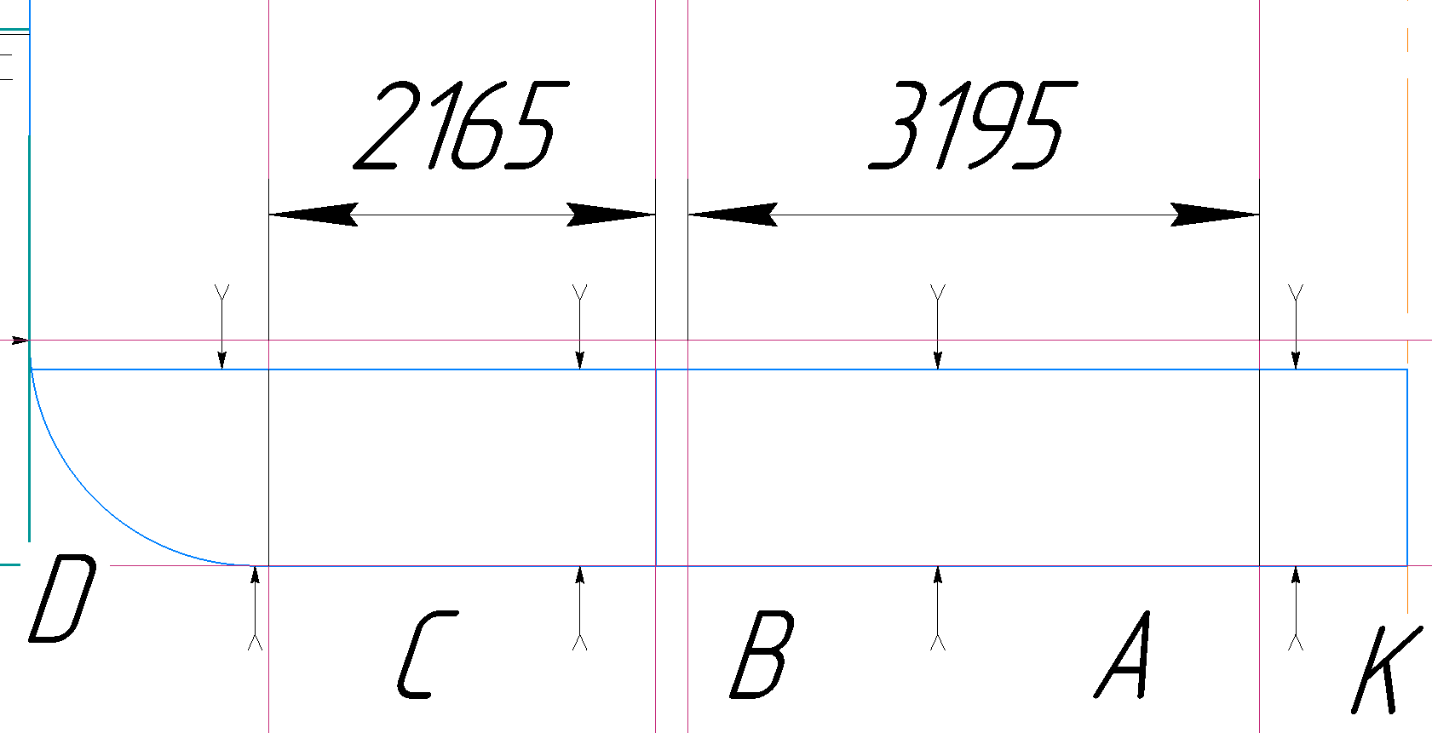
 |  |  | I | 1400
 |  |  | y0 | 13.4 |  |  |  |  | e, см | 5.22
 |  |  |  |  |  |  |  |  | I, см4 | 4868.9
 |  |  |  |  |  |  |  |  | W, см3 | 282.6
 |  |  |  |  |  |  |  |  |  | 1.22

 |  | Нижняя балка бракетного флора |  |  |  |  |  | b, h, см | s, см | A, см2 | y, см | Ay, см3 | Ayy, см4 | I, см4
 |  | HP 220х11.5 | h | 220 |  | Балка |  | 22 | 1.15 | 32.3 | 13.725 | 443.3175 | 6084.5326875 | 1550
 |  |  | s | 11.5 |  | Прис.поясок |  | 53.25 | 1.25 | 66.5625 | 0 | 0 | 0 | 8.67
 |  |  | A | 32.3 |  | СУММА |  |  |  | 98.8625 |  | 443.3175 | 6084.5326875 | 1558.67
 |  |  | I | 1550
 |  |  | y0 | 13.1 |  |  |  |  | e, см | 4.48
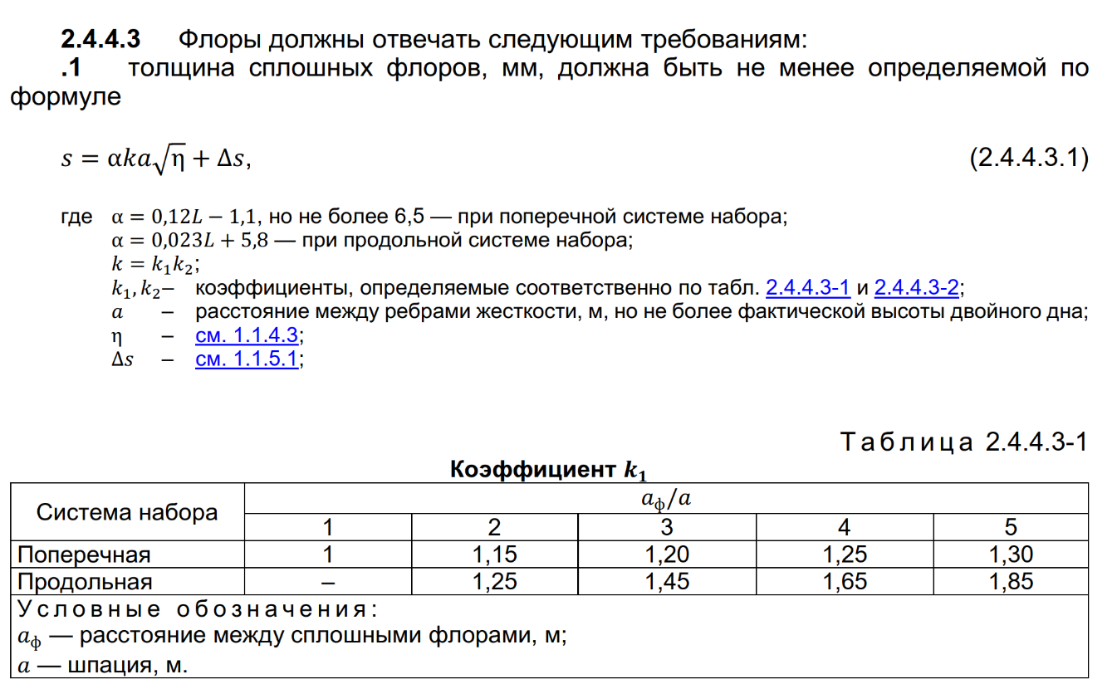
 |  |  |  |  |  |  |  |  | I, см4 | 5655.3
 |  |  |  |  |  |  |  |  | W, см3 | 311.7
 |  |  |  |  |  |  |  |  |  | 1.05

 |  | ТАНКЕР!
 |  |  | a, м | l, м | p, кПа | m | kσ | ReH, МПа | η | σn, МПа | u, мм/год | Δs, мм | W', см3 | αк | ωк | W, см3 | Smin, мм | sпр, мм | bпр, м
 | Продольные балки днища |  | 0.75 | 2.1 | 61.1 | 12 | 0.5 | 235 | 1 | 235 | 0.2 | 2.6 | 143 | 0.11 | 1.29 | 184.9 | 7.75 | 11 | 0.35
 | Продольные балки второго дна |  | 0.75 | 2.1 | 96.8 | 12 | 0.66 | 235 | 1 | 235 | 0.2 | 2.6 | 172 | 0.10 | 1.27 | 218.9 | 7.75 | 11 | 0.35

 |  | Продольная балка днища |  |  |  |  |  | b, h, см | s, см | A, см2 | y, см | Ay, см3 | Ayy, см4 | I, см4
 |  | HP 200x10 | h | 200 |  | Балка |  | 20 | 1 | 25.6 | 12.45 | 318.72 | 3968.064 | 1020
 |  |  | s | 10 |  | Прис.поясок |  | 35 | 1.1 | 38.5 | 0 | 0 | 0 | 3.88
 |  |  | A | 25.6 |  | СУММА |  |  |  | 64.1 |  | 318.72 | 3968.064 | 1023.88
 |  |  | I | 1020
 |  |  | y0 | 11.9 |  |  |  |  | e, см | 4.97
 |  |  |  |  |  |  |  |  | I, см4 | 3407.2
 |  |  |  |  |  |  |  |  | W, см3 | 218.7
 |  |  |  |  |  |  |  |  |  | 1.18

 |  | Продольная балка второго дна |  |  |  |  |  | b, h, см | s, см | A, см2 | y, см | Ay, см3 | Ayy, см4 | I, см4
 |  | HP 200x10 | h | 200 |  | Балка |  | 20 | 1 | 25.6 | 12.45 | 318.72 | 3968.064 | 1020
 |  |  | s | 10 |  | Прис.поясок |  | 35 | 1.1 | 38.5 | 0 | 0 | 0 | 3.88
 |  |  | A | 25.6 |  | СУММА |  |  |  | 64.1 |  | 318.72 | 3968.064 | 1023.88
 |  |  | I | 1020
 |  |  | y0 | 11.9 |  |  |  |  | e, см | 4.97
 |  |  |  |  |  |  |  |  | I, см4 | 3407.2
 |  |  |  |  |  |  |  |  | W, см3 | 218.7
 |  |  |  |  |  |  |  |  |  | 1.00
 |  | ЕСЛИ ПРОДОЛЬНАЯ СИСТЕМА НАБОРА

 |  | Сплошной флор | 0.7 | 7.87 | 1.45 | 0.93 | 235 | 1 | 0.2 | 2.6 | 10.03 | 10
 |  | Вертикальный киль | - | 11.000 | - | - | 235 | 1 | 0.2 | 2.6 | 10.6 | 11

 |  | ЕСЛИ ПОПЕРЕЧНАЯ СИСТЕМА НАБОРА

 |  |  | a, м | α | k1 | k2 | ReH, МПа | η | u, мм/год | Δs, мм | s, мм | sas-built, мм
 |  | Сплошной флор | 0.84 | 6.5 | 1.2 | 0.97 | 235 | 1 | 0.2 | 2.6 | 8.96 | 9
 |  | Вертикальный киль | - | 11.000 | - | - | 235 | 1 | 0.2 | 2.6 | 10.6 | 11

 |  | ТАНКЕР
 |  | Сплошной флор | 0.75 | 7.87 | 1.45 | 0.93 | 235 | 1 | 0.2 | 2.6 | 10.56 | 11
 |  | Вертикальный киль | - | 11.000 | - | - | 235 | 1 | 0.2 | 2.6 | 10.6 | 12 | на один мм больше, чем флор

 | РАСЧЁТ ШПАНГОУТОВ

 | ВАРИАНТ С СУХОГРУЗНЫМ СУДНОМ!

 |  |  | pst+pw, кПа | pmin, кПа | a, м | l, м | p, кПа | m | kσ | ReH, МПа | η | σn, МПа | u, мм/год | Δs, мм | W', см3 | αк | ωк | W, см3 | Smin, мм | sпр, мм | bпр, м
 |  | Шпангоут в трюме | 39.2 | 44.5 | 0.7 | 3.5 | 44.5 | 18 | 0.65 | 235 | 1 | 235 | 0.1 | 1.3 | 139 | 0.11 | 1.15 | 159.2 | - | 10 | 0.583
 |  | Шпангоут в твиндеке | 20.9 | - | 0.7 | 2.9 | 20.9 | 10 | 0.65 | 235 | 1 | 235 | 0.1 | 1.3 | 80 | 0.14 | 1.19 | 95.5 | - | 10 | 0.483

 |  | Шпангоут в трюме |  |  |  |  |  | b, h, см | s, см | A, см2 | y, см | Ay, см3 | Ayy, см4 | I, см4
 |  | HP 180х9 | h | 180 |  | Балка |  | 18 | 0.9 | 20.7 | 11.2 | 231.84 | 2596.608 | 663
 |  |  | s | 9 |  | Прис.поясок |  | 58.333333333 | 1 | 58.333333333 | 0 | 0 | 0 | 4.86
 |  |  | A | 20.7 |  | СУММА |  |  |  | 79.033333333 |  | 231.84 | 2596.608 | 667.86
 |  |  | I | 663
 |  |  | y0 | 10.7 |  |  |  |  | e, см | 2.93
 |  |  |  |  |  |  |  |  | I, см4 | 2584.4
 |  |  |  |  |  |  |  |  | W, см3 | 166.0
 |  |  |  |  |  |  |  |  |  | 1.04

 |  | Шпангоут в твиндеке |  |  |  |  |  | b, h, см | s, см | A, см2 | y, см | Ay, см3 | Ayy, см4 | I, см4
 |  | HP 160х8 | h | 160 |  | Балка |  | 16 | 0.8 | 16.2 | 9.99 | 161.838 | 1616.76162 | 411
 |  |  | s | 8 |  | Прис.поясок |  | 48.333333333 | 1 | 48.333333333 | 0 | 0 | 0 | 4.03
 |  |  | A | 16.2 |  | СУММА |  |  |  | 64.533333333 |  | 161.838 | 1616.76162 | 415.03
 |  |  | I | 411
 |  |  | y0 | 9.49 |  |  |  |  | e, см | 2.51
 |  |  |  |  |  |  |  |  | I, см4 | 1625.9
 |  |  |  |  |  |  |  |  | W, см3 | 116.2
 |  |  |  |  |  |  |  |  |  | 1.22

 | ВАРИАНТ С ТАНКЕРОМ!
 |  |  | pst+pw, кПа | pmin, кПа | a, м | l, м | p, кПа | m | kσ | ReH, МПа | η | σn, МПа | u, мм/год | Δs, мм | W', см3 | αк | ωк | W, см3 | Smin, мм | sпр, мм | bпр, м
 |  | Шпангоут в нижнем пролете | 41.2 | 47.08 | 0.7 | 3.06 | 47.1 | 12 | 0.65 | 235 | 1 | 235 | 0.21 | 2.73 | 168 | 0.11 | 1.29 | 216.9 |  |  |  | HP200x10
 |  | Шпангоут в верхнем пролете | 21.4 | 20.68 | 0.7 | 3.327 | 21.4 | 12 | 0.65 | 235 | 1 | 235 | 0.21 | 2.73 | 90 | 0.14 | 1.37 | 124.1 |  |  |  | HP200x10 | берем как нижний
 |  | Шпангоут внутренний в нижнем пролете | 81.3 |  | 0.7 | 3.06 | 81.3 | 12 | 0.75 | 235 | 1 | 235 | 0.21 | 2.73 | 252 | 0.09 | 1.25 | 316.0 |  |  |  | HP220x11.5
 |  | Шпангоут внутренний в верхнем пролете | 48.9 |  | 0.7 | 3.327 | 48.9 | 12 | 0.75 | 235 | 1 | 235 | 0.21 | 2.73 | 179 | 0.10 | 1.28 | 229.9 |  |  |  | HP220x11.5

 | РАСЧЁТ БАЛОК ВЕРХНЕЙ ПАЛУБЫ

 | ВАРИАНТ С СУХОГРУЗНЫМ СУДНОМ - ПРОДОЛЬНАЯ СИСТЕМА НАБОРА

 |  |  | a, м | l, м | p, кПа | m | kσ | ReH, МПа | η | σn, МПа | u, мм/год | Δs, мм | W', см3 | αк | ωк | W, см3 | Smin, мм | sпр, мм | bпр, м
 |  | Продольная балка верхней палубы | 0.7 | 2.1 | 12.6 | 12 | 0.45 | 235 | 1 | 235 | 0.1 | 1.3 | 31 | 0.25 | 1.33 | 40.6 |  | 9 | 0.350 | HP 140x7

 |  | Продольная балка верхней палубы |  |  |  |  |  | b, h, см | s, см | A, см2 | y, см | Ay, см3 | Ayy, см4 | I, см4
 |  | HP 140х7 | h | 140 |  | Балка |  | 14 | 0.7 | 12.6 | 8.76 | 110.376 | 966.89376 | 241
 |  |  | s | 7 |  | Прис.поясок |  | 0 | 0.9 | 35 | 0 | 0 | 0 | 0.00
 |  |  | A | 12.6 |  | СУММА |  |  |  | 47.6 |  | 110.376 | 966.89376 | 241.00
 |  |  | I | 241
 |  |  | y0 | 8.31 |  |  |  |  | e, см | 2.32
 |  |  |  |  |  |  |  |  | I, см4 | 952.0
 |  |  |  |  |  |  |  |  | W, см3 | 78.5
 |  |  |  |  |  |  |  |  |  | 1.93

 |  |  | a, м | l, м | p, кПа | m | kσ | ReH, МПа | η | σn, МПа | u, мм/год | Δs, мм | W', см3 | αк | ωк | W, см3 | Smin, мм | sпр, мм | bпр, м
 |  | Рамные бимсы и полубимсы | 2.1 | 4.2 | 12.6 | 10 | 0.65 | 235 | 1 | 235 | 0.1 | 1.3 | 306 | 0.09 | 1.12 | 340.8 |  | 9 | 0.700

 |  |  |  |  |  |  |  | b, h, см | s, см | A, см2 | y, см | Ay, см3 | Ayy, см4 | I, см4
 |  | Т_280х8/120х12 |  |  |  | Стенка |  | 28 | 0.8 | 22.4 | 14.45 | 323.68 | 4677.176 | 1463.4666667
 |  |  |  |  |  | Своб.поясок |  | 12 | 1.2 | 14.4 | 29.05 | 418.32 | 12152.196 | 1.728
 |  |  |  |  |  | Прис.поясок |  | 70 | 0.9 | 63 | 0 | 0 | 0 | 4.2525
 |  |  |  |  |  | СУММА |  |  |  | 99.8 |  | 742 | 16829.372 | 1469.4471667

 |  |  |  |  |  |  |  |  | e, см | 7.43
 |  |  |  |  |  |  |  |  | I, см4 | 12782.1
 |  |  |  |  |  |  |  |  | W, см3 | 575.4
 |  |  |  |  |  |  |  |  |  | 1.69

 | ВАРИАНТ С СУХОГРУЗНЫМ СУДНОМ - ПОПЕРЕЧНАЯ СИСТЕМА НАБОРА

 |  |  | a, м | l, м | p, кПа | m | kσ | ReH, МПа | η | σn, МПа | u, мм/год | Δs, мм | W', см3 | αк | ωк | W, см3 | Smin, мм | sпр, мм | bпр, м
 |  | Бимс | 0.7 | 4.2 | 12.6 | 10 | 0.65 | 235 | 1 | 235 | 0.1 | 1.3 | 102 | 0.13 | 1.17 | 119.0 |  | 9 | 0.700 | HP 160х9

 |  | Бимс верхней палубы |  |  |  |  |  | b, h, см | s, см | A, см2 | y, см | Ay, см3 | Ayy, см4 | I, см4
 |  | HP 160х9 | h | 160 |  | Балка |  | 16 | 0.9 | 17.8 | 9.81 | 174.618 | 1713.00258 | 448
 |  |  | s | 9 |  | Прис.поясок |  | 70 | 0.9 | 70 | 0 | 0 | 0 | 4.25
 |  |  | A | 17.8 |  | СУММА |  |  |  | 87.8 |  | 174.618 | 1713.00258 | 452.25
 |  |  | I | 448
 |  |  | y0 | 9.36 |  |  |  |  | e, см | 1.99
 |  |  |  |  |  |  |  |  | I, см4 | 1818.0
 |  |  |  |  |  |  |  |  | W, см3 | 125.7
 |  |  |  |  |  |  |  |  |  | 1.06
 |  | Кница для соединения бимса верхней палубы и шпангоута
 |  | Катет кницы | c, см | 17.279796819
 |  | Примем кницу 200х200х8

 | ВАРИАНТ С ТАНКЕРОМ !

 |  |  | a, м | l, м | p, кПа | m | kσ | ReH, МПа | η | σn, МПа | u, мм/год | Δs, мм | W', см3 | αк | ωк | W, см3 | Smin, мм | sпр, мм | bпр, м
 |  | Продольная балка верхней палубы | 0.75 | 2.1 | 32.0 | 12 | 0.45 | 235 | 1 | 235 | 0.2 | 2.6 | 84 | 0.14 | 1.37 | 114.3 | 8.5 | 9 | 0.350 | HP 160х9

 |  | Продольная балка верхней палубы |  |  |  |  |  | b, h, см | s, см | A, см2 | y, см | Ay, см3 | Ayy, см4 | I, см4
 |  | HP 160х9 | h | 160 |  | Балка |  | 16 | 0.9 | 17.8 | 9.81 | 174.618 | 1713.00258 | 448
 |  |  | s | 9 |  | Прис.поясок |  | 35 | 0.9 | 35 | 0 | 0 | 0 | 2.13
 |  |  | A | 17.8 |  | СУММА |  |  |  | 52.8 |  | 174.618 | 1713.00258 | 450.13
 |  |  | I | 448
 |  |  | y0 | 9.36 |  |  |  |  | e, см | 3.31
 |  |  |  |  |  |  |  |  | I, см4 | 1585.6
 |  |  |  |  |  |  |  |  | W, см3 | 120.6
 |  |  |  |  |  |  |  |  |  | 1.06

 | РАСЧЁТ БАЛОК НИЖНЕЙ ПАЛУБЫ

 |  |  | a, м | l, м | p, кПа | m | kσ | ReH, МПа | η | σn, МПа | u, мм/год | Δs, мм | W', см3 | αк | ωк | W, см3 | Smin, мм | sпр, мм | bпр, м
 |  | Бимс нижней палубы | 0.7 | 4.2 | 21.2 | 10 | 0.65 | 235 | 1 | 235 | 0.11 | 1.43 | 171 | 0.10 | 1.15 | 197.2 |  | 8 | 0.700 | HP 200x9

 |  | Бимс нижней палубы |  |  |  |  |  | b, h, см | s, см | A, см2 | y, см | Ay, см3 | Ayy, см4 | I, см4
 |  | HP 200х9 | h | 200 |  | Балка |  | 20 | 0.9 | 23.6 | 12.5 | 295 | 3687.5 | 941
 |  |  | s | 9 |  | Прис.поясок |  | 70 | 0.8 | 70 | 0 | 0 | 0 | 2.99
 |  |  | A | 23.6 |  | СУММА |  |  |  | 93.6 |  | 295 | 3687.5 | 943.99
 |  |  | I | 941
 |  |  | y0 | 12.1 |  |  |  |  | e, см | 3.15
 |  |  |  |  |  |  |  |  | I, см4 | 3701.7
 |  |  |  |  |  |  |  |  | W, см3 | 214.6
 |  |  |  |  |  |  |  |  |  | 1.09

 |  | Кница для соединения бимса нижней палубы и шпангоута
 |  | Катет кницы | c, см | 21.029985071
 |  | Примем кницу 220х220х9

 | ТРЕБУЕМЫЕ ХАРАКТЕРИСТИКИ ПОПЕРЕЧНОГО СЕЧЕНИЯ ДЛЯ ПРОВЕРКИ ОБЩЕЙ ПРОДОЛЬНОЙ ПРОЧНОСТИ

 |  | Наибольший по модулю расчётный изгибающий момент | MT, кНм | 202320

 |  | Предел текучести материала верхней палубы | ReH-D, МПа | 235
 |  | Коэффициент материала верхней палубы | ηD | 1
 |  | Допускаемые напряжения в верхней палубе | [σ]D, МПа | 175
 |  | Требуемый момент сопротивления
 |  | корпуса судна на уровне верхней палубы | WD, см3 | 1156115
 |  |  | WD_min, см3 | 1345396
 |  | Расчётное значение требуемого момента
 |  | сопротивления на уровне верхней палубы | WD_треб, см3 | 1345396

 |  | Предел текучести материала днища | ReH-B, МПа | 235
 |  | Коэффициент материала днища | ηB | 1
 |  | Допускаемые напряжения в днище | [σ]B, МПа | 175
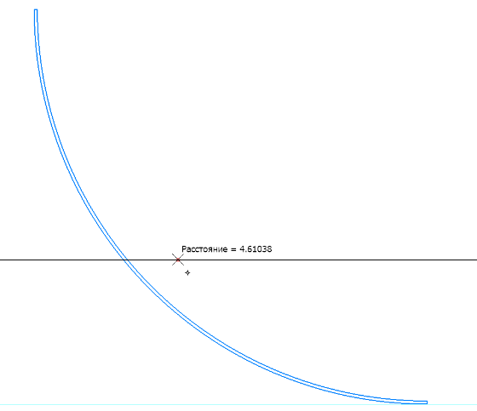
 |  | Требуемый момент сопротивления
 |  | корпуса судна на уровне днища | WB, см3 | 1156115
 |  |  | WB_min, см3 | 1345396
 |  | Расчётное значение требуемого момента
 |  | сопротивления на уровне верхней палубы | WD_треб, см3 | 1345396

 |  | Минимальный момент инерции сечения
 |  | корпуса судна (эквивалентного бруса) | Imin, см4 | 1.21E+08

 | РАСЧЕТ ФАКТИЧЕСКИХ ХАРАКТЕРИСТИК ЭКВИВАЛЕНТНОГО БРУСА (HULL GIRDER SECTION MODULUS CALCULATION)

 |  | ВАРИАНТ СУХОГРУЗНОГО СУДНА С ПРОДОЛЬНОЙ СИСТЕМОЙ НАБОРА ВЕРХНЕЙ ПАЛУБЫ И ДНИЩА!

 | No. | Наименование продольной конструкции | Размеры |  |  |  | Площадь 1 элемента | Количество | Площадь общая | Аппликата ц.т. | Статический момент | Переносный момент инерции | Собственный момент инерции
 |  |  | Размер | b, мм | h, мм | s, мм | Ai, см2 | n | nAi, см2 | от ОП zi, см | площади nAizi, см3 | nAizi2, см4 | i0i, см4
 | 1 | Горизонтальный киль | 625х12 | 625 | - | 12 | 75 | 1 | 75 | 0 | 0 | 0 | 9
 | 2 | Обшивка плоского днища | 5815х10 | 5815 | - | 10 | 581.5 | 1 | 581.5 | 0 | 0 | 0 | 48.458333333
 | 3 | Скуловой пояс | 1979х10 | - | 1979 | 10 | 197.9 | 1 | 197.9 | 46.1 | 9123.19 | 420579.059 | 322943.19746
 | 4 | Лист борта нижний (надскуловой) E | 2000х10 | - | 2000 | 10 | 200 | 1 | 200 | 226 | 45200 | 10215200 | 666666.66667
 | 5 | Лист борта F | 2000х10 | - | 2000 | 10 | 200 | 1 | 200 | 426 | 85200 | 36295200 | 666666.66667
 | 6 | Лист борта G | 990х10 | - | 990 | 10 | 99 | 1 | 99 | 575.5 | 56974.5 | 32788824.75 | 80858.25
 | 7 | Ширстрек H | 1250х10 | - | 1250 | 10 | 125 | 1 | 125 | 687.5 | 85937.5 | 59082031.25 | 162760.41667
 | 8 | Настил верхней палубы | 3500х9 | 3500 | - | 9 | 315 | 1 | 315 | 756.8 | 238392 | 180415065.6 | 21.2625
 | 9 | Настил нижней палубы | 3500х8 | 3500 | - | 8 | 280 | 1 | 280 | 460 | 128800 | 59248000 | 14.933333333
 | 10 | Настил второго дна (без междудонного листа) | 6625х9 | 6625 | - | 9 | 596.25 | 1 | 596.25 | 110 | 65587.5 | 7214625 | 40.246875
 | 11 | Крайний междудонный лист (горизонтальный) | 1065х9 | 1065 | - | 9 | 95.85 | 1 | 95.85 | 110 | 10543.5 | 1159785 | 6.469875
 | 12 | Вертикальный киль | 1100х11 | - | 1100 | 11 | 121 | 0.5 | 60.5 | 55 | 3327.5 | 183012.5 | 122008.33333
 | 13 | Днищевой стрингер | 1100х10 | - | 1100 | 10 | 110 | 1 | 110 | 55 | 6050 | 332750 | 110916.66667
 | 14 | Продольные балки днища | HP 200x9 | - | 200 | 9 | 23.6 | 8 | 188.8 | 12.1 | 2284.48 | 27642.208 | 7528
 | 15 | Продольные балки второго дна | HP 180x8 | - | 180 | 8 | 18.9 | 8 | 151.2 | 9.91 | 1498.392 | 14849.06472 | 4872
 | 16 | Продольные балки верхней палубы | HP 140х7 | - | 140 | 7 | 12.6 | 4 | 50.4 | 748 | 37699.2 | 28199001.6 | 964
 | 17 | Стенка карлингса верхней палубы | 500х10 | - | 500 | 10 | 50 | 1 | 50 | 739 | 36950 | 27306050 | 10417
 | 18 | Поясок карлингса верхней палубы | 250х25 | 250 | - | 25 | 62.5 | 1 | 62.5 | 714 | 44625 | 31862250 | 32.552083333
 | 19 | Стенка карлингса нижней палубы | 550х12 | - | 550 | 12 | 66 | 2 | 132 | 432.5 | 57090 | 24691425 | 16637.5
 | 20 | Поясок карлингса нижней палубы | 770х25 | 770 | - | 25 | 192.5 | 1 | 192.5 | 405 | 77962.5 | 31574812.5 | 100.26041667
 |  | СУММЫ |  |  |  |  |  |  | 3763 |  | 993245 | 531031104 | 2173512

 |  | Отстояние нейтральной оси от ОП | e, м | 2.64 | = | 0.35 | D
 |  | Момент инерции корпуса судна | I, см4 | 1066356802.2 | = | 8.81 | Imin
 |  | Момент сопротивления корпуса на уровне:
 |  | - днища | WB, см3 | 4.04E+06 | = | 3.00 | WB_треб
 |  | - палубы | WD, см3 | 2193799.1556 | = | 1.63 | WD_треб

